상품제안서
드림 다용도 디지털파우치 | 상품코드: S30688

 |  |  |  |  |  |  | 02-713-8555 | www.synergygift.co.kr
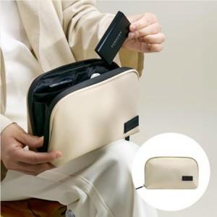

【상세/제작정보】

【인쇄/포장옵션】 | 실크 / OPP(비닐)

【공급단가】 | 수량 | 30~ | 100~ | 300~ | 1,000~ | 3,000~
*VAT별도 | 베이지 | 7,070원 | 6,600원 | 6,390원 | 6,020원 | 5,920원
 | 블랙 | 7,070원 | 6,600원 | 6,390원 | 6,020원 | 5,920원
 | 그레이 | 7,070원 | 6,600원 | 6,390원 | 6,020원 | 5,920원
 | 네이비 | 7,070원 | 6,600원 | 6,390원 | 6,020원 | 5,920원

【상품 URL】 | https://www.synergygift.co.kr:443/src/goods_detail.php?gdno=30688

